forza del vento su Marte
FORZA DEL VENTO DURANTE LA TEMPESTA MARZIANA
 |  |  |  |  |  |  | Il MAV viene schematizzato come un cilindro verticale che riceve la spinta del vento orizzontale

d | 5 | m | diametro MAV
h | 25 | m | altezza cilindro che simula il MAV
v | 175 | km/h | velocità vento | 48.6 | m/s
PM | 44 | kg/kmole | peso molecolare medio atmosfera marziana
P | 700 | Pa | pressione atmosfera | 0.006908462867 | atm | 0.0071364421416 | ata
T | -63 | °C | temperatura | 210 | °K |  |  | F | v
ρ | 0.017652286071 | g/l | densità atmosfera | 0.017652286071 | kg/m^3
μ | 1.10E-05 | kg/(m*s) | viscosità CO2 a T e P

Re | 3.90E+05 | adim | numero di Reynolds
Cr | 0.9 | adim | Coeff. di resistenza cilindro

F | 2346 | N

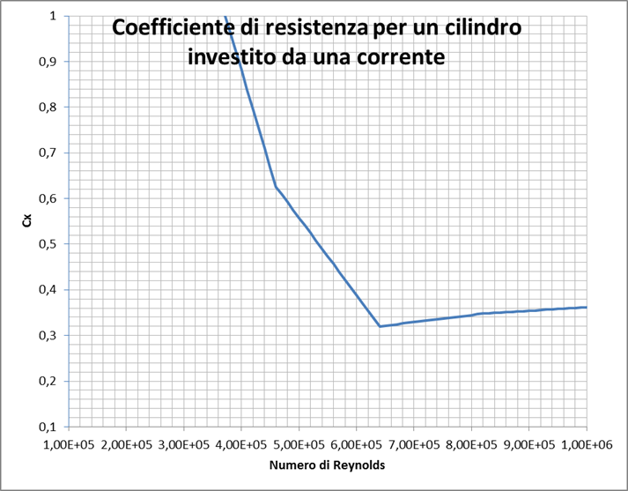

Commento
La forza F è molto piccola, causa la densità piccolissima dell'atmosfera.

Ipotesi
Si assume che l'atmosfera di Marte sia costituita al 100% da CO2( in realtà è il 95%)

forza del vento a Terra
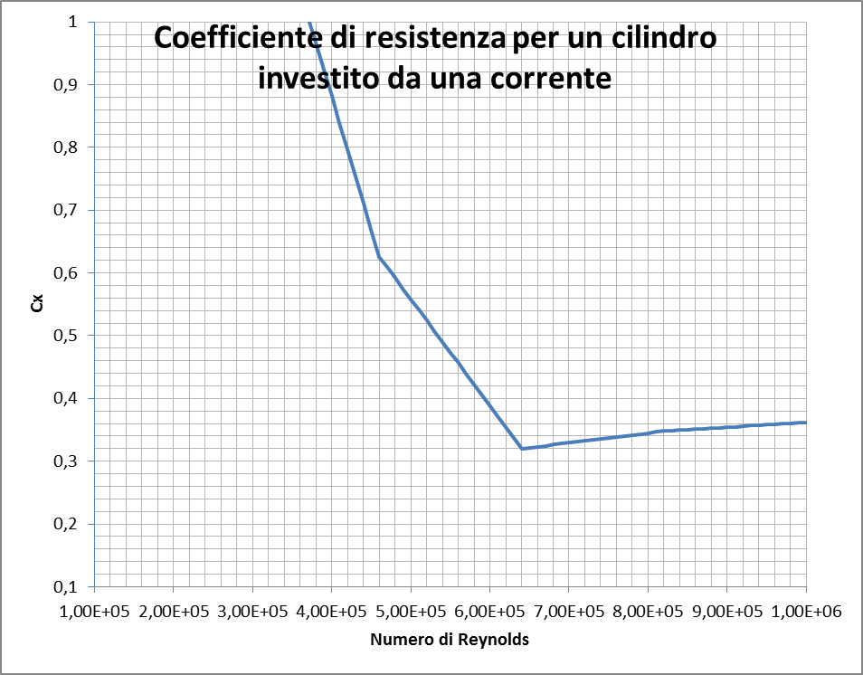
FORZA DEL VENTO DURANTE LA TEMPESTA TERRESTRE
 |  |  |  |  |  |  | Il MAV viene schematizzato come un cilindro verticale che riceve la spinta del vento orizzontale

d | 5 | m | diametro MAV
h | 25 | m | altezza cilindro che simula il MAV
v | 175 | km/h | velocità vento | 48.6 | m/s
PM | 28.9 | kg/kmole | peso molecolare medio atmosfera marziana
P | 101325 | Pa | pressione atmosfera | 1 | atm | 1.033 | ata
T | 20 | °C | temperatura | 293 | °K |  |  | F | v
ρ | 1.2028635645 | g/l | densità atmosfera | 1.2028635645 | kg/m^3
μ | 1.87E-05 | kg/(m*s) | viscosità CO2 a T e P

Re | 1.56E+07 | adim | numero di Reynolds
Cr | 0.37 | adim | Coeff. di resistenza cilindro |  | inserire diagramma mio se esiste
$$ρ$$
F | 65731 | N

rovesciamento MAV
ROVESCIAMENTO MAV CAUSATO DAL VENTO MARZIANO?
 |  |  |  |  | Equilibrio del MAV
M | 27477 | Kg | massa MAV | libro pag 340
gm | 3.711 | m/s^2 | accelerazione di gravità marziana | Wikipedia
xb | 6.5 | m | distanza base piede MAV da asse verticale baricentrico del MAV | mia stima
yf | 15 | m | altezza centro di pressione del vento rispetto al suolo | mia stima
F | 2346 | N | spinta del vento (si applica sul centro di pressione del MAV) | da SHEET forza del vento su Marte |  | F

P | 101967 | N | peso MAV su Marte (si applica al baricentro) |  | yf

Equilibrio sulle basi delle gambe senza rovesciamento |  |  |  |  |  | kp | p | (1-k)p
k | 0.52655108165 |  | frazione del peso p che si scarica sulla base sinistra
kp | 53691 | N | reazione verticale su base sinistra |  |  |  | F/2 | F/2
(1-k)p | 48276 | N | reazione verticale su base destra
F/2 | 1173 | N | reazione orizzontale su entrambe le basi |  |  | xb
 |  |  |  |  | Equilibrio alla rotazione
$−Fy_{f }$+ k$x_{b}$p - (1-k)$x_{b}$p =0
Questo SHEET mostra (sopra), con un modello bidimensionale semplificato, che la tempesta di vento marziano non riesce a ribaltare il MAV.
In basso a destra si calcola la forza F_{lim} del vento (44186 N) che sarebbe necessaria a ribaltare il MAV.
Questa forza è inferiore alla forza F (65731 N) che si avrebbe per una uguale tempesta terrestre: dove si avrebbe rovesciamento.
 |  |  |  |  | dalla quale si ha:
k = 0,5(1+ $\frac{Fy_{f}}{px_{b}}$)

 |  |  |  |  | Al limite del rovesciamento ( rotazione antioraria del MAV) la reazione verticale sulla
 |  |  |  |  | base destra è nulla. Questo avviene quando k =1 vale a dire quando
$\frac{Fy_{f}}{px_{b}}$ = 1
$F_{lim}= \frac{x_{b}}{y_{f}}$ p
 |  |  |  |  |  |  | E dunque |  | Flim | 44186 | N

g marziana
ACCELERAZIONE DI GRAVITA' MARZIANA
IN FUNZIONE DELLA DISTANZA DAL CENTRO DI MARTE
$$g=\frac{kM}{D^{2}}$$

 | k | 6.6738E-11 | m^3/(kg*s^2) | costante gravitazione universale
 | M | 6.40E+23 | kg | massa Marte

ACCELERAZIONE DI GRAVITA' MARZIANA

 |  |  |  |  | D | g
 |  |  |  |  | 3.40E+06 | 3.69 | superficie pianeta
 |  |  |  |  | 4.00E+06 | 2.67
 |  |  |  |  | 5.00E+06 | 1.71
 |  |  |  |  | 7.00E+06 | 0.87

temp. e velocità gas
 | CALCOLO TEMPERATURA ADIABATICA DI COMBUSTIONE PER PROPULSIONE DEL MAV E VELOCITA' DEI GAS IN USCITA

 |  |  |  |  |  | Metano e ossigeno liquidi reagiscono formando bisssido di carbonio ed acqua gassosi a t = 25 ° C
 |  |  |  |  |  | CH4(l) +2 O2(l) = CO2(g) + 2H2O(g)

 |  |  |  |  |  | Bilancio termico della reazione di combustione adiabatico (senza scambio di calore con l'ambiente)
 | ΔH formazione | Cpgas | Cpliq | Tc |  | Supponiamo di avere disponibili nei rispettivi serbatoi metano ed ossigeno liquidi in prossimità della rispettiva temperatura critica
 | (kJ/mole) | (kJ/mole °K) | (kJ/mole °K) | ( ° C) |  | Il bilancio termico si imposta immaginando di portare i due liquidi alla temperatura standard di reazione( 25° C) ottenendo CO2 e H2O gassosi
CH4(l) | -82.91 |  | 0.36 | -83 |  | (come da reazione sopra) e poi portare questa miscela gassosa alla temperatura adiabatica. Il calore totale necessario eguaglia il calore di reazione
O2(l) | -6.8 |  | 0.053 | -218 |  | (che è pari a -ΔH reazione)
CO2(g) | -393 | 0.0374 |  |  |  | Quindi:
H2O(g) | -241.82 | 0.0360 |  |  |  | CpCH4liq(25 - TcCH4) + 2*CpO2liq(25 - TcO2) + CpCO2gas(Tad -25) + 2*CpH2Ogas(Tad - 25 ) = - ΔH reazione

 | ΔH reazione | -780.13 | (kJ/mole) |  |  | Si ottiene una equazione di primo grado in funzione di Tad
 | a 25 ° C , riferito al grado di avanzamento che coincide con la CO2
 | A | 64.638 | kJ/mole |  |  | Tad = 25 - (ΔH reazione + A)/B | A = CpCH4liq(25 - TcCH4) + 2*CpO2liq(25 - TcO2)
 | B | 0.1094 | kJ/(mole °K) |  |  |  | B = CpCO2gas + 2*CpH2Ogas
 | Tad ≡ Tg | 6565 | ° K | 6292 | ° C
 | Vg | 3928 | m/s | 1091 | km/h | In questo modo si determina la velocità di espulsione dei gas con la formula

$v_{g}$ = 250$\sqrt{\frac{T_{g}}{PM}}$
 |  |  |  |  |  |  |  | PM = peso molecolare medio dei gas espulsi
 |  |  |  |  |  |  |  | Tg= temperatura gas (° K)
 |  |  |  |  |  |  |  | Vg = velocità gas ( m/s)

orbite
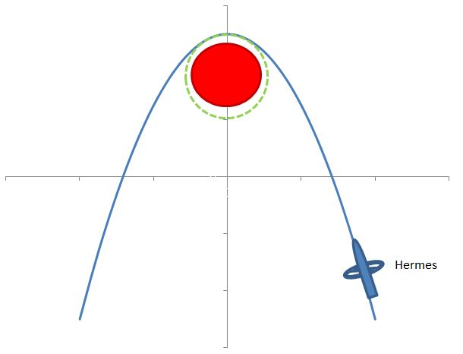
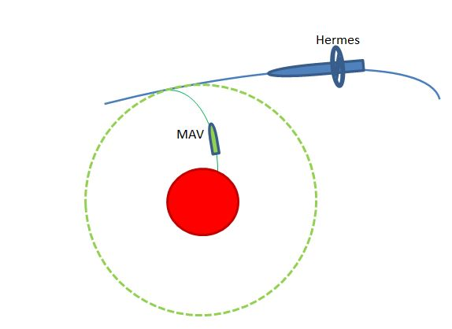
CALCOLO ORBITE
ORBITA CIRCOLARE MAV - VELOCITA' COSTANTE $v_{MAV }=\sqrt{\frac{2kM}{l}}$
ORBITA PARABOLICA HERMES- VELOCITA' SUL VERTICE
$$v_{H}= \sqrt{\frac{4kM}{l}}$$

Rotta MAV circolare tangente a parabola di Hermes nel suo vertice

k | 6.6738E-11 | m^3/(kg*s^2) | costante gravitazione universale
M | 6.40E+23 | kg | massa Marte
rMARTE | 3.40E+06 | m | raggio Marte
qorbita | 1.60E+06 | m | quota di MAV sopra Marte
l/2 | 5.00E+06 | m | distanza di Marte dal vertice della parabola
vMAV | 2923 | m/s | velocità di MAV
vH | 4133 | m/s | velocità di Hermes nel vertice della parabola | Moto parabolico della sonda Hermes attorno a Marte |  |  |  |  |  | Rendez-vous di Hermes con MAV
Δv = vH - vMAV | 1211 | m/s |  |  |  |  |  |  |  | che si trova in orbita circolare bassa
vH/vMAV | 1.414
 |  |  |  |  | VELOCITA' IN FUNZIONE DELLA DISTANZA SUL VERTICE DELLA PARABOLA DI HERMES
Qui sopra viene riportato il confronto delle velocità del MAV e di Hermes nell'ipotesi esemplificativa che i due veicoli spaziali si incontrino, nel punto di tangenza tra la parabola di Hermes e la circonferenza di MAV, alla quota di 1600 km.
A destra si riportano le velocità dei due veicoli spaziali, sempre nel punto di tangenza delle rispettive traiettorie, in funzione della quota. Si vede chiaremente che le velocità sono sempre molto diverse. Si conclude che per effettuare il rendez-vouz Hermes dovrà frenare notevolmente. Dopo il recupero dell'astronauta dovrà accelerare per riprendere un' orbita aperta (parabolica o meglio iperbolica) allo scopo di vincere la gravità di Marte e far ritorno verso la Terra.
VELOCITA' DI HERMES E MAV
 |  |  |  |  | quota | D(m) | vMAV (m/s) | vH (m/s)
 |  |  |  |  | 0.00E+00 | 3.40E+06 | 3544 | 5012 | sulla superficie pianeta
 |  |  |  |  | 1.00E+05 | 3.50E+06 | 3493 | 4940
 |  |  |  |  | 2.00E+05 | 3.60E+06 | 3444 | 4871
 |  |  |  |  | 5.00E+05 | 3.90E+06 | 3309 | 4680
 |  |  |  |  | 1.00E+06 | 4.40E+06 | 3116 | 4406
 |  |  |  |  | 2.00E+06 | 5.40E+06 | 2812 | 3977
 |  |  |  |  | 3.00E+06 | 6.40E+06 | 2583 | 3653
 |  |  |  |  | 4.00E+06 | 7.40E+06 | 2402 | 3398
 |  |  |  |  | 5.00E+06 | 8.40E+06 | 2255 | 3189
 |  |  |  |  | 6.00E+06 | 9.40E+06 | 2132 | 3015
 |  |  |  |  | 7.00E+06 | 1.04E+07 | 2027 | 2866
 |  |  |  |  | 8.00E+06 | 1.14E+07 | 1936 | 2737
 |  |  |  |  | 9.00E+06 | 1.24E+07 | 1856 | 2625
 |  |  |  |  | 1.00E+07 | 1.34E+07 | 1785 | 2525
 |  |  |  |  | 1.50E+07 | 1.84E+07 | 1524 | 2155
 |  |  |  |  | 2.00E+07 | 2.34E+07 | 1351 | 1911
 |  |  |  |  | 2.50E+07 | 2.84E+07 | 1226 | 1734
 |  |  |  |  | 3.00E+07 | 3.34E+07 | 1131 | 1599

 |  |  |  |  | D = distanza dal centro di Marte

riparazione HAB
RIPARAZIONE FORO NELL' HAB
In seguito ad un'esplosione nel tunnel di compensazione tra entrata ed uscita dall'HAB, il tunnel si distacca e si produce un grande foro circolare (nella versione cinematografica ha circa 2 m di diametro) nella parete dell'HAB. Questo provoca l'immediata depressurizazione dell' HAB e la distruzione del campo di patate. Watney tappa il foro con un telo di plastica (film) fissato con il nastro adesivo alla parete esterna dell' HAB. Dai calcoli a lato risulta che il telo è soggetto ad una spinta di 32 tonnellate. Immaginando di usare come telo un film in PE spesso 250 micron si avrebbe uno sforzo pari a 5 volte carico di rottura del telo. Che evidentemente si romperebbe.
Possiamo supporre che la NASA possieda un materiale plastico ad elevatissima resistenza, oppure che un film dotato di tali caratteristica sarà sviluppato nel prossimo futuro.
 | D | 2 | m | diametro foro
 | pi | 101325 | Pa | pressione interna
 | pe | 700 | Pa | pressione esterna
 | Δp | 100625 | Pa | delta pressione
 | h | 250 | micron | spessore telo plastica | 0.00025 | m
 | σtr | 4.00E+07 | Pa | carico di rottura a trazione del film di Polietilene caricato CaCO3

 | S = πd^2/4 | 3.1415926536 | m^2 | superficie del foro
 | A = πDh | 0.0015707963268 | m^2 | area del film sottoposta a trazione
 | F = Δp*S | 316123 | N | spinta sul telo di plastica | 32 | t peso
 | σt = F/A | 2.01E+08 | Pa | sforzo di trazione sul film, prodotto dalla spinta F

